Sheet1
开始

执行$money = 190

$money>180

为假
为真

echo "你消费。。。"

if结束

开始

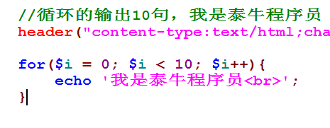
执行
$i = 0;

$i < 10
执行$i++

为假

为真

执行
echo "泰牛";

for循环结束

开始

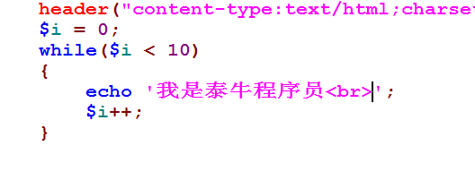

$i = 0;

$i < 10

为假
为真

echo ""
$i++;

结束while

开始

$i = 0;

echo ""
$i++;

为真
$i < 10

为假

结束循环

star.html
表单
<form action="show.php">
请输入层数 [输入框]
【按钮】
</fomr>
show.php
//显示对应的图形
//1得到提交的层数值
//2.显示对应图形

